ELEMENT TESTING
ONKAR ENGINE & GENERATOR (P) LIMITED

प्रोडक्ट नाम | वॉटर हीटर अमिका | Work Instruction |  |  |  | हस्ताक्षर | सुपरवाइज़र | इंजीनियर | मैनेजर
डॉक्यूमेंट नंबर | OM/WI/08
इफेक्टिव डेट | 24.10.18
कार्य निर्देश
रेविजन नंबर | 1
ऑपरेशन नंबर | 40
कार्य का नाम :एलिमेंट टेस्टिंग |  |  |  |  | विभाग :टेस्टिंग
व्यवस्थित दृष्टिकोण |  |  | नं. | कार्य प्रणाली | नं. | 5S |  | सेफ्टी इंस्ट्रक्शन
H.V Testing
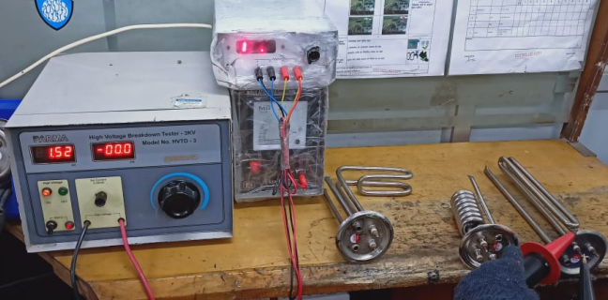 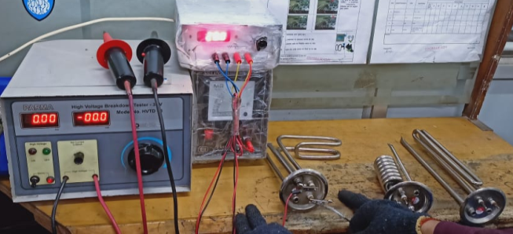 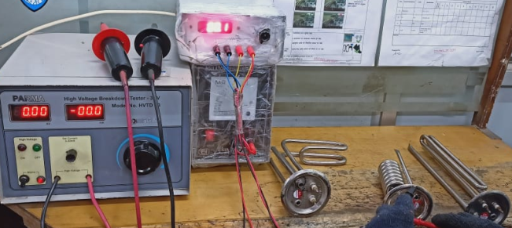 |  |  | 1 | सर्वप्रथम अपने आस पास के कार्य स्थल को साफ़ करे I | 1 | कार्यस्थल साफ सुथरा रखें। |  | USE | NOT USE
Resistance Testing
 |  |  | 2 | कार्य शुरू करने से पहले सुनिश्चित करे की एलिमेंट में पिछला कार्य सही हुआ है की नही। | 2 | कार्यस्थल पर आवश्यक सामान ही रखें।
I.R Testing
 |  |  | 3 | A-एलिमेंट का हाई वोल्टेज 1500 वोल्ट पर पास होना चाहिए। B- IR≥100 MΩ C-Resistance- रेजिस्टेंस चार्ट के अनुसार होना चाहिए। एलिमेंट टेस्टिंग के बाद सुनिश्चित करे की टेस्टिंग सही से हुआ हो और रिजेक्शन एलिमेंट ओके एलिमेंट में न हो I | 3 | इंस्ट्रूमेंट आदि को निर्धारित स्थान पर रखें।
 |  |  | 4 | शुरू के 2 पीस क्वालिटी इंस्पेक्टर / IQC से चेक करा कर काम शुरू करे I | 4 | टूल, गेज आदि को निर्धारित स्थान पर रखें।
 |  |  | 5 | एलिमेंट को अगले कार्य के लिए बढ़ा दें I | 5 | टूल, गेज आदि सामान को गैंगवे पर ना रखें।
प्रमुख नियत्रण बातें |  |  |  | पार्ट्स | नं. | इकुएपमेंट / जिग / फिक्सचर / मशीन
Contents/ Spec. | Frequencey | Contents/ Spec. | Frequencey
एलिमेंट की कोटिंग टुटा न हो ,HV और IR न हो I | 100 दृस्य | कटआउट पॉकेट में कटआउट इन्सर्ट होना चाहिए I | 100 दृस्य | 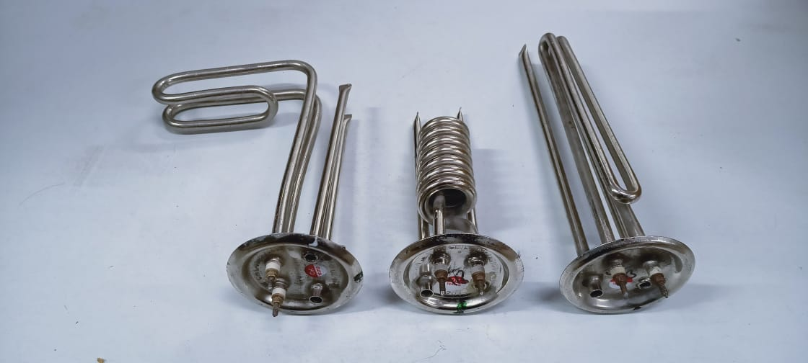 | 1 | 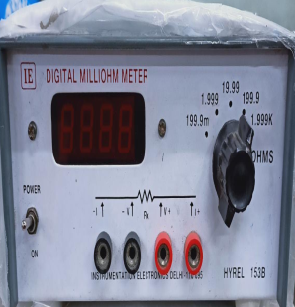 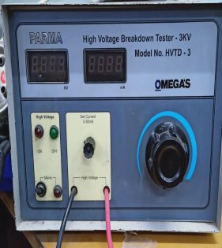 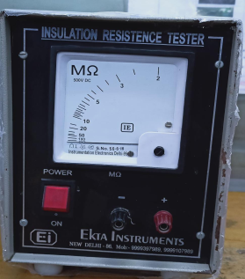
J Type Element
Spiral Element
Straight Element
H.V Tester
Resistance Tester
I,R Tester
एमजी रॉड क्लैंप में थ्रेड और क्लैंप मिसिंग न हो I | 100 दृस्य |  | 100 दृस्य |  | 2
Note :-(1)- समझ न आने या किसी भी परेशानी में सुपरवाइजर से संपर्क करें।
(२)- रिवर्क करने के लिए सुपरवाइजर से निर्देश लें।
हमारी प्राथमिकता - सुरक्षा , गुणवत्ता व उत्पादतकता

